표지
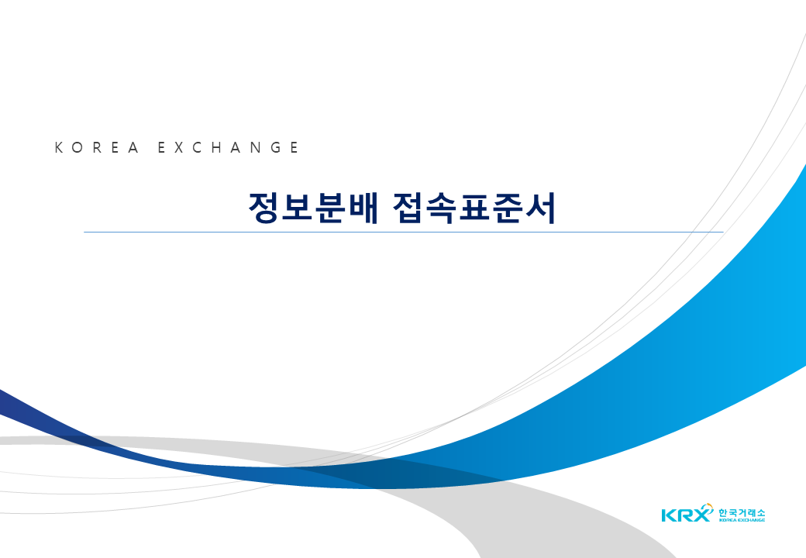
V2.007

2025.11.24

